상품제안서
CG208 에코라이프 데일리 비치 피크닉 2in1 보온보냉가방 | 상품코드: F26812

 |  |  |  |  |  |  | 02-412-0044 | www.easy1.co.kr
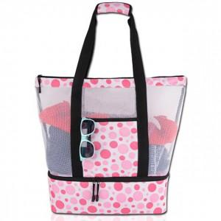

【상세/제작정보】 | 기본수량 미만 인쇄시 비용 추가.

【인쇄/포장옵션】 | 실크 / 포장불가능

【공급단가】 | 수량 | 30~ | 90~ | 300~ | 500~ | 1,000~
*VAT별도 | 단가 | 19,620원 | 19,310원 | 18,840원 | 18,360원 | 18,050원

【상품 URL】 | https://dev.easy1.co.kr:443/src/goods_detail.php?gdno=26812

